返礼品ヒアリングシート
エクセルをご利用頂けない事業者様は、
こちらの「返礼品ヒアリングシート」と「記入見本」をご利用ください。 記入済み用紙を観光商工課にご提出ください
土佐清水市ふるさと元気寄附金返礼品ヒアリングシート 1／2 |  |  |  | 年 月 日
事業者様名 |  |  |  | 土佐清水市観光商工課
返礼品情報のご記入をお願いします。 |  |  |  | TEL（0880）82-1115 (9：00～17：00) FAX（0880）82-1126
会社情報
【 必須 】
【 必須 】
事業者様名 |  |  | 事業者様TEL

【 必須 】
【 必須 】
【 必須 】
【 必須 】
返礼品の発送元情報 （※上記、事業者と同じ場合は、事業者名を記載）
発送元名称 |  |  | TEL
住所 |  |  | ご担当者様

【 必須 】
返礼品の情報
商品名 |  |  | 生産者・製造者・加工元 （住所、会社名）
参考URL |  |  | 参考URLの画像使用
【 必須 】
返礼品説明 （サイズ等も含む） （150文字以上） |  |  |  | 返礼品写真
返礼品の写真は、
別途、データで提出をお願いいたします。
１~１０枚
サイト掲載は基本５枚です。
工夫やこだわり （レシピや効果・効能）
関わっている人 （自社紹介を含む）
環境
お礼の品に対する想い
ふるさと納税で やりたい事や生まれた変化

土佐清水市ふるさと元気寄附金返礼品ヒアリングシート 2／2

事業者様名

【 必須 】
【 必須 】
どちらか 必須
【 必須 】
原材料
内容量 |  |  | 在庫数(月間)
産地 |  |  | 在庫数(売り切り)
どちらか 必須
【 必須 】
賞味期限 |  |  | 保存方法
消費期限
指定日の寄附者さまへの確認
発送温度帯
商品代金(税込） |  |  | 円（税込） ※商品送料は含みません。
【 必須 】
お届けに要する時間 | 注文受付から 日 |  | 発送サイズ
地場産品基準
（１）市内において生産されたもの
（２）市内において返礼品等の原材料の主要な部分が生産されたもの
（３）市内において返礼品等の製造、加工その他 の工程のうち主要な部分を行うことにより相応の付加価値が生じているもの
（４）市内において生産されたものであって、近隣の他の市区町村の区域内において生産されたものと混在したもの（流通構造上、混在することが避けられない場合に限る。）
（５）地方団体の広報の目的で生産された当該地方団体のキャラクターグッズ、オリジナルグッズその他これらに類するものであって、形状、名称その他の特徴から当該地方団体の独自の返礼品等であることが明白なものであること
（６）前各号に該当する返礼品等と当該返礼品等との間に関連性のあるものとを併せて提供するものであって、当該返礼品等が主要な部分を占めるものであること
（７）当該地方団体の区域内において提供される役務その他これらに準ずるものであって、当該役務の主要な部分が当該地方団体において相当程度関連性のあるもの であること
（８）次のいずれかに該当する返礼品等であること
①市区町村が近隣の他の市区町村と協働でこれらの市区町村の区域内において前各号のいずれかに該当するものを共通の返礼品等とするもの（他の市区町村の同意なく、当該他の市区町村の地場産品を返礼品として取り扱う場合には該当しない。）
②都道府県が当該都道府県の区域内の複数の市区町村と連携し、当該連携する市区町村の区域内において前各号のいずれかに該当するものを当該都道府県及び当該市区町村の共通の返礼品等とするもの
③都道府県が当該都道府県の区域内の複数の市区町村において、地域資源として相当程度認識されているもの及び当該市区町村を認定し、当該地域資源を当該市区町村がそれぞれ返礼品とするもの
（９）震災、風水害、落雷、火災その他これらに類する災害により甚大な被害を受けたことにより、その被害を受ける前に提供していた前各号のいずれかに該当する返礼品等を提供することができなくなった場合において、当該返礼品等を代替するものとして提供するものであること
その他（注意事項）

受付期間 期間限定商品の場合は必ずご記入ください。
受付開始 | 年 月 日 |  | 受付終了 | 年 月 日

発送期間 発送可能期間が限定される場合は必ずご記入ください。
発送開始 | 年 月 日 |  | 発送終了 | 年 月 日

【 必須 】
のし対応について（可の場合は、のしの種類も合わせてご記入下さい。）
のし対応可否 |  |  | のしの種類

（
）
受注方法 （市とのやり取り方法）

市記入欄 |  |  |  |  |  | 商品額
サイト掲載名 |  |  |  |  |  | 0
地場産品基準番号 |  | 基準理由 |  |  |  | 寄附額（商品額が30％以内となるよう設定）
寄附額 |  | 円 | 割合 |  |  | 0 | 参考
掲載サイト・数量 |  |  |  |  | 合計

返礼品ヒアリングシート (見本)
エクセルをご利用頂けない事業者様は、
こちらの「返礼品ヒアリングシート」と「記入見本」をご利用ください。 記入済み用紙を観光商工課にご提出ください
土佐清水市ふるさと元気寄附金返礼品ヒアリングシート 1／2 |  |  |  | 2022-04-01
事業者様名 | 土佐清水市 |  |  | 土佐清水市観光商工課
返礼品情報のご記入をお願いします。 |  |  |  | TEL（0880）82-1115 (9：00～17：00) FAX（0880）82-1126
会社情報
【 必須 】
【 必須 】
事業者様名 | 土佐清水市 |  | 事業者様TEL | 0880-82-1111

【 必須 】
【 必須 】
【 必須 】
【 必須 】
返礼品の発送元情報 （※上記、事業者と同じ場合は、事業者名を記載）
発送元名称 | 土佐清水市 |  | TEL | 0880-82-1111
住所 | 天神町１１番２号 |  | ご担当者様 | 土佐清水 太郎

【 必須 】
返礼品の情報
商品名 | 清水さばサバサンドセット |  | 生産者・製造者・加工元 （住所、会社名）
参考URL | https://○○○○/○○○ |  | 参考URLの画像使用
【 必須 】
返礼品説明 （サイズ等も含む） （150文字以上） | ブランド鯖の最高級清水さばをサバサンド用にエキゾチックな味付けの干物にしました。 焼いて特製のバケットでサンドすれば、イスタンブール名物サバサンドの出来上がり。 (入りきらない場合は別紙等へご記入ください。説明が充分なほど寄附効果があります。） |  |  | 返礼品写真
返礼品の写真は、
別途、データで提出をお願いいたします。
１~１０枚
サイト掲載は基本５枚です。
 |  |  |  | 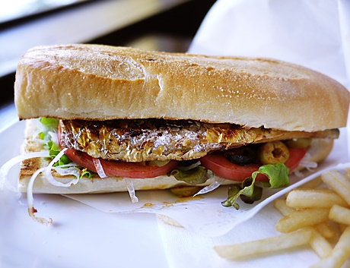
工夫やこだわり （レシピや効果・効能） | その日に獲れた清水サバのみ使用し、試行錯誤を重ね完成した、オリジナルの和風のソースは愛称抜群！ 一度食べたら、また食べたくなる、癖になること必至です。
関わっている人 （自社紹介を含む） | 清水さばを、もっと多くの方に知ってもらいたい。味わってもらいたいと、サバサンド１本で事業所を切り盛りしてます。
環境 | 土佐清水市の沖合は、黒潮が間近を通ることもあり、大変良好な漁場で、さなかのまちとも呼ばれます。
お礼の品に対する想い
ふるさと納税で やりたい事や生まれた変化 | 寄付者の方から「おいしかった！」とメッセージをもらうようになりました。とてもうれしく「よし！がんばろう！」という気持ちが強くなりました。皆様に寄付していただいた、ふるさと納税のおかげで、清水サバをもっと広く知ってもらうことで、地元の雇用などにも貢献できました。 サバサンドから漁業を皆で盛り上げる機会をいただいたと思っております。

土佐清水市ふるさと元気寄附金返礼品ヒアリングシート 2／2

事業者様名 | 土佐清水市

【 必須 】
【 必須 】
どちらか 必須
【 必須 】
原材料 | 小麦粉、サバ、レタス
内容量 | 清水さば真空パック6尾（サバサンド用） サバサンド用特製バケット３本 （サバサンド６個分） |  | 在庫数(月間) | 50
産地 | 土佐清水市 |  | 在庫数(売り切り)
どちらか 必須
【 必須 】
賞味期限 | 出荷日から30日 |  | 保存方法 | 冷凍
消費期限
指定日の寄附者さまへの確認
発送温度帯
商品代金(税込） | 2,000 |  | 円（税込） ※商品送料は含みません。
【 必須 】
お届けに要する時間 | 注文受付から 7 日 |  | 発送サイズ | 60
地場産品基準
（１）市内において生産されたもの
（２）市内において返礼品等の原材料の主要な部分が生産されたもの
（３）市内において返礼品等の製造、加工その他 の工程のうち主要な部分を行うことにより相応の付加価値が生じているもの
（４）市内において生産されたものであって、近隣の他の市区町村の区域内において生産されたものと混在したもの（流通構造上、混在することが避けられない場合に限る。）
（５）地方団体の広報の目的で生産された当該地方団体のキャラクターグッズ、オリジナルグッズその他これらに類するものであって、形状、名称その他の特徴から当該地方団体の独自の返礼品等であることが明白なものであること
（６）前各号に該当する返礼品等と当該返礼品等との間に関連性のあるものとを併せて提供するものであって、当該返礼品等が主要な部分を占めるものであること
（７）当該地方団体の区域内において提供される役務その他これらに準ずるものであって、当該役務の主要な部分が当該地方団体において相当程度関連性のあるもの であること
（８）次のいずれかに該当する返礼品等であること
①市区町村が近隣の他の市区町村と協働でこれらの市区町村の区域内において前各号のいずれかに該当するものを共通の返礼品等とするもの（他の市区町村の同意なく、当該他の市区町村の地場産品を返礼品として取り扱う場合には該当しない。）
②都道府県が当該都道府県の区域内の複数の市区町村と連携し、当該連携する市区町村の区域内において前各号のいずれかに該当するものを当該都道府県及び当該市区町村の共通の返礼品等とするもの
③都道府県が当該都道府県の区域内の複数の市区町村において、地域資源として相当程度認識されているもの及び当該市区町村を認定し、当該地域資源を当該市区町村がそれぞれ返礼品とするもの
（９）震災、風水害、落雷、火災その他これらに類する災害により甚大な被害を受けたことにより、その被害を受ける前に提供していた前各号のいずれかに該当する返礼品等を提供することができなくなった場合において、当該返礼品等を代替するものとして提供するものであること
その他（注意事項） | ※写真はイメージです。

受付期間 期間限定商品の場合は必ずご記入ください。
受付開始 | 2022-04-10 |  | 受付終了 | 2022-04-30

発送期間 発送可能期間が限定される場合は必ずご記入ください。
発送開始 | 2022-05-02 |  | 発送終了 | 2022-05-30

【 必須 】
のし対応について（可の場合は、のしの種類も合わせてご記入下さい。）
のし対応可否 |  |  | のしの種類

（
）
受注方法 （市とのやり取り方法）

市記入欄 |  |  |  |  |  | 商品額
サイト掲載名 |  |  |  |  |  | 2000
地場産品基準番号 |  | 基準理由 |  |  |  | 寄附額（商品額が30％以内となるよう設定）
寄附額 |  | 円 | 割合 |  |  | 6,667 | 参考
掲載サイト・数量 |  |  |  |  | 合計

参考 ヤマトのサイズについて
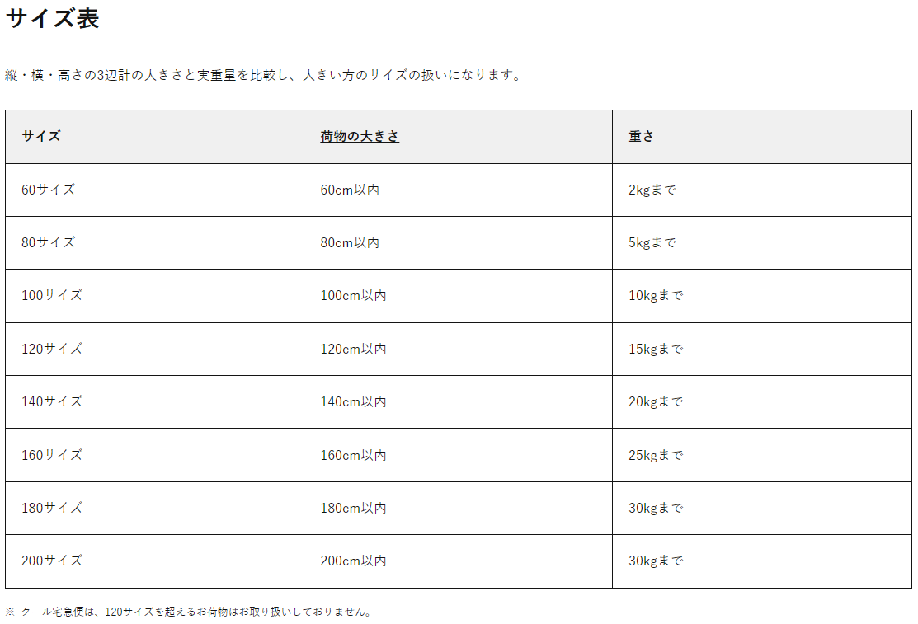
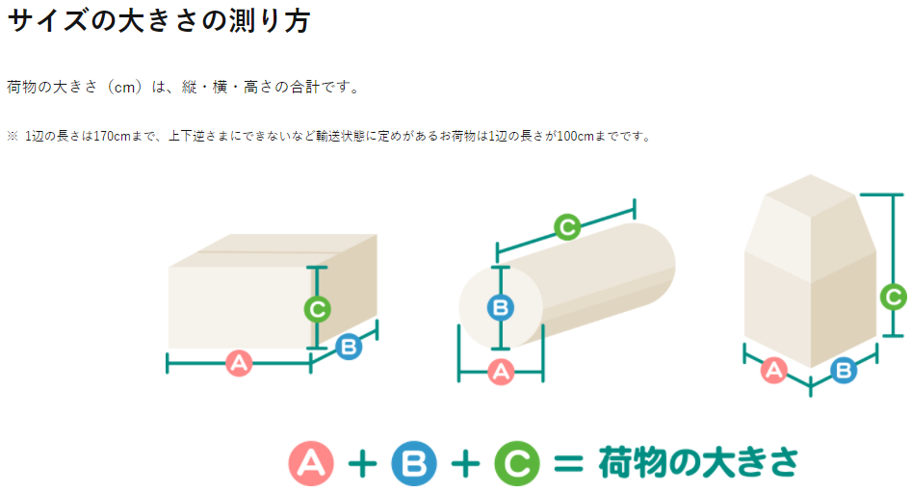
ヤマト運輸_宅急便のサイズについて

参考 ゆうパックサイズについて
ゆうパック（おてがる版）サイズ表

サイズ | 荷物の大きさ | 重さ
60サイズ | 60ｃｍ以内 | 30㎏まで
80サイズ | 80ｃｍ以内
100サイズ | 100ｃｍ以内
120サイズ | 120ｃｍ以内
140サイズ | 140ｃｍ以内
160サイズ | 160ｃｍ以内
170サイズ | 170ｃｍ以内

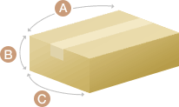

A+B+C＝荷物の大きさ

